6価格指標、為替
(参考) 価格指標、為替

全日本入着原油平均価格（JCC) 、全日本入着LNG平均価格（JLC) 、ブレント原油

(ドル/バレル) | (円/トン)
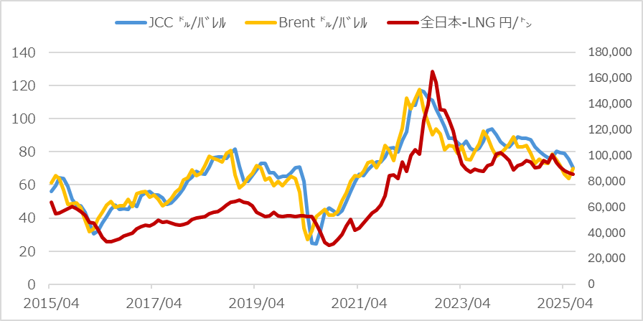

為替 |  | ヘンリーハブ天然ガススポット価格（HH）、欧州ガス価格（TTF）
(円/ドル) |  | (ドル/MMBtu)

